data
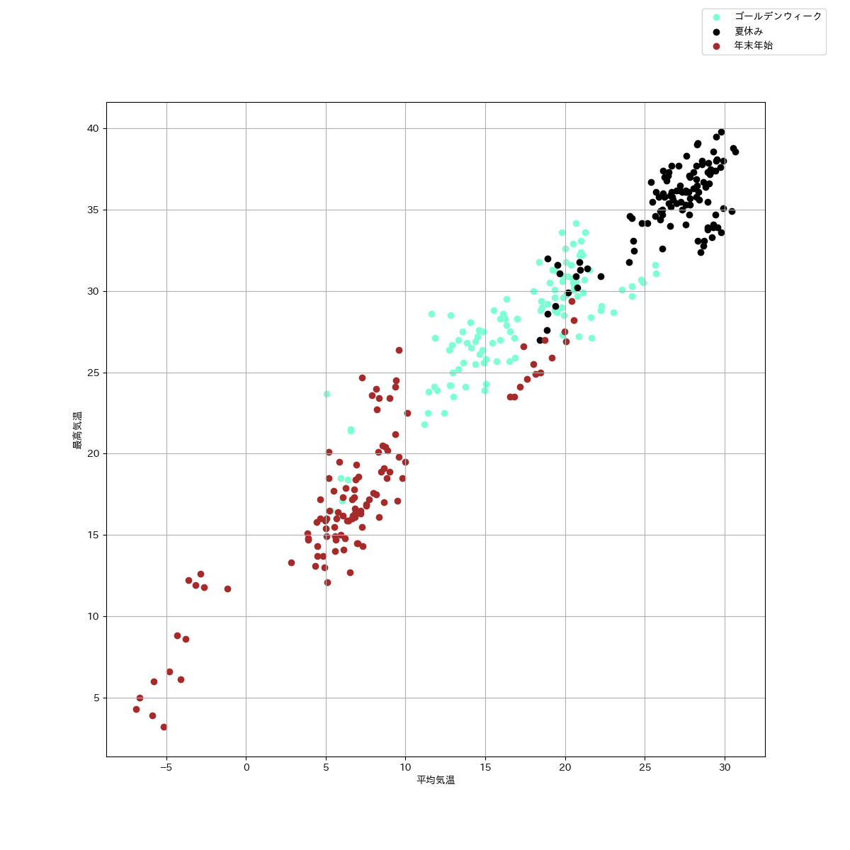
地域 | 年月 | 平均気温 | 最高気温 | 最低気温 | 平均湿度 | 最大震度
九州 | 2014年1月 | 6.7838709677 | 17.8 | -2.2 | 62.225806452 | 0
九州 | 2014年2月 | 7.1107142857 | 20.9 | -0.7 | 68.107142857 | 0
九州 | 2014年3月 | 10.951612903 | 24.7 | 0 | 66 | 5
九州 | 2014年4月 | 15.03 | 24.3 | 4.5 | 62.833333333 | 0
九州 | 2014年5月 | 19.9 | 30.9 | 8.1 | 59.483870968 | 0
九州 | 2014年6月 | 22.286666667 | 30.4 | 15.6 | 79.066666667 | 0
九州 | 2014年7月 | 26.561290323 | 35.9 | 18.6 | 78.967741935 | 0
九州 | 2014年8月 | 26.077419355 | 32.6 | 20 | 84.806451613 | 4
九州 | 2014年9月 | 23.736666667 | 31.3 | 15.3 | 74.533333333 | 0
九州 | 2014年10月 | 19.141935484 | 28.1 | 8.7 | 68.741935484 | 0
九州 | 2014年11月 | 13.96 | 22.9 | 5 | 68.866666667 | 0
九州 | 2014年12月 | 6.8580645161 | 18.4 | -2.4 | 57.903225806 | 0
九州 | 2015年1月 | 7.2903225806 | 15.5 | -2.7 | 62.161290323 | 0
九州 | 2015年2月 | 6.95 | 15.4 | -1 | 61.535714286 | 0
九州 | 2015年3月 | 10.577419355 | 23.5 | 0.5 | 60.677419355 | 0
九州 | 2015年4月 | 15.92 | 28.3 | 5.9 | 70.233333333 | 0
九州 | 2015年5月 | 20.461290323 | 30.8 | 11.9 | 68.548387097 | 0
九州 | 2015年6月 | 22.623333333 | 30.2 | 14.8 | 80.166666667 | 0
九州 | 2015年7月 | 25.964516129 | 34.9 | 18 | 81.612903226 | 5
九州 | 2015年8月 | 27.222580645 | 36.2 | 20.9 | 77.709677419 | 4
九州 | 2015年9月 | 23.016666667 | 30.4 | 15.3 | 77.9 | 0
九州 | 2015年10月 | 18.370967742 | 29.5 | 8.9 | 66.64516129 | 4
九州 | 2015年11月 | 15.71 | 26.2 | 4.4 | 75.7 | 0
九州 | 2015年12月 | 9.8096774194 | 18.5 | -0.3 | 72 | 0
九州 | 2016年1月 | 6.4064516129 | 15.9 | -4.4 | 71.483870968 | 0
九州 | 2016年2月 | 7.3793103448 | 20 | -1.3 | 64.931034483 | 0
九州 | 2016年3月 | 11.006451613 | 23.2 | 0.3 | 67.064516129 | 4
九州 | 2016年4月 | 16.493333333 | 25.7 | 6 | 74.333333333 | 7
九州 | 2016年5月 | 20.541935484 | 30.1 | 8.5 | 70.096774194 | 4
九州 | 2016年6月 | 23.35 | 31.7 | 14.1 | 80.7 | 5
九州 | 2016年7月 | 27.816129032 | 35.3 | 22.2 | 76.193548387 | 4
九州 | 2016年8月 | 29.038709677 | 36.6 | 18.1 | 72.064516129 | 5
九州 | 2016年9月 | 25.043333333 | 34.1 | 18.6 | 83.733333333 | 4
九州 | 2016年10月 | 21.029032258 | 32.2 | 12.1 | 77.064516129 | 4
九州 | 2016年11月 | 13.966666667 | 23.2 | 2.9 | 72.766666667 | 4
九州 | 2016年12月 | 9.9580645161 | 19.5 | -0.1 | 69.967741935 | 0
九州 | 2017年1月 | 6.8064516129 | 16.6 | -2.6 | 65.806451613 | 4
九州 | 2017年2月 | 7.5285714286 | 19 | -0.6 | 59.964285714 | 0
九州 | 2017年3月 | 9.9548387097 | 19.1 | 2.2 | 60.516129032 | 4
九州 | 2017年4月 | 16.25 | 28.3 | 4.1 | 68.633333333 | 0
九州 | 2017年5月 | 20.696774194 | 30.6 | 13.1 | 64.838709677 | 4
九州 | 2017年6月 | 22.99 | 32.1 | 14 | 72.333333333 | 5
九州 | 2017年7月 | 28.95483871 | 35.5 | 22.7 | 76.967741935 | 5
九州 | 2017年8月 | 29.051612903 | 37.2 | 22.2 | 73 | 4
九州 | 2017年9月 | 23.863333333 | 31.6 | 15.7 | 75.933333333 | 4
九州 | 2017年10月 | 19.55483871 | 29 | 9.3 | 77 | 0
九州 | 2017年11月 | 13.163333333 | 22.8 | 1.7 | 67.633333333 | 4
九州 | 2017年12月 | 6.835483871 | 16.1 | -1.6 | 60.774193548 | 0
九州 | 2018年1月 | 5.2032258065 | 18.5 | -2.5 | 63.709677419 | 0
九州 | 2018年2月 | 5.7357142857 | 15.8 | -3.1 | 63.071428571 | 4
九州 | 2018年3月 | 11.648387097 | 24.3 | 0.6 | 68.903225806 | 0
九州 | 2018年4月 | 16.833333333 | 27.1 | 5.4 | 65.6 | 0
九州 | 2018年5月 | 20.487096774 | 30.5 | 8.3 | 67.612903226 | 4
九州 | 2018年6月 | 23.643333333 | 32.1 | 15.3 | 74.833333333 | 4
九州 | 2018年7月 | 28.593548387 | 37.8 | 20.9 | 73.935483871 | 4
九州 | 2018年8月 | 29.890322581 | 38 | 22.2 | 67.806451613 | 4
九州 | 2018年9月 | 24.38 | 34.2 | 16 | 74.733333333 | 0
九州 | 2018年10月 | 18.580645161 | 29.7 | 9.1 | 67 | 0
九州 | 2018年11月 | 13.72 | 23.6 | 0.6 | 67.666666667 | 0
九州 | 2018年12月 | 9.5677419355 | 26.4 | 0.3 | 66.387096774 | 0
九州 | 2019年1月 | 7.3129032258 | 14.3 | -1.6 | 65.096774194 | 6
九州 | 2019年2月 | 8.5928571429 | 21.5 | 0.2 | 64.571428571 | 0
九州 | 2019年3月 | 11.216129032 | 23 | 2.3 | 62.870967742 | 4
九州 | 2019年4月 | 14.9 | 25.6 | 4.7 | 67.4 | 0
九州 | 2019年5月 | 20.487096774 | 32.9 | 8.2 | 58.35483871 | 5
九州 | 2019年6月 | 22.993333333 | 32.2 | 16.1 | 73.766666667 | 0
九州 | 2019年7月 | 26.074193548 | 34.7 | 20.2 | 80.548387097 | 0
九州 | 2019年8月 | 27.561290323 | 36.1 | 18.2 | 76.193548387 | 0
九州 | 2019年9月 | 25.463333333 | 34.9 | 14.9 | 76.433333333 | 0
九州 | 2019年10月 | 19.819354839 | 32.4 | 9.8 | 73.258064516 | 0
九州 | 2019年11月 | 13.89 | 23.7 | 3.4 | 67.6 | 0
九州 | 2019年12月 | 9.5903225806 | 19.8 | 1.1 | 68.290322581 | 0
九州 | 2020年1月 | 8.8129032258 | 18.5 | -1 | 71.258064516 | 0
九州 | 2020年2月 | 8.9103448276 | 20.4 | -0.8 | 65.517241379 | 0
九州 | 2020年3月 | 11.764516129 | 23.5 | 0.1 | 64.483870968 | 0
九州 | 2020年4月 | 13.32 | 25.2 | 4.3 | 59.2 | 0
九州 | 2020年5月 | 19.906451613 | 28.5 | 11.5 | 70.548387097 | 0
九州 | 2020年6月 | 24.596666667 | 34.3 | 15.9 | 75.633333333 | 4
九州 | 2020年7月 | 25.14516129 | 34.2 | 18.3 | 82.35483871 | 0
九州 | 2020年8月 | 29.441935484 | 37.4 | 23.6 | 69.806451613 | 0
九州 | 2020年9月 | 23.763333333 | 36.6 | 13.9 | 74 | 0
九州 | 2020年10月 | 18.538709677 | 27.6 | 8.3 | 67.290322581 | 0
九州 | 2020年11月 | 14.456666667 | 26 | 4.7 | 65.666666667 | 0
九州 | 2020年12月 | 7.535483871 | 16.9 | 0 | 61.483870968 | 0
京都 | 2014年1月 | 4.464516129 | 14.3 | -1.5 | 67.677419355 | 1
京都 | 2014年2月 | 5.0571428571 | 15.4 | -1 | 66.857142857 | 1
京都 | 2014年3月 | 9.0096774194 | 22.9 | -0.8 | 64.677419355 | 3
京都 | 2014年4月 | 14.39 | 26.9 | 2 | 53.233333333 | 2
京都 | 2014年5月 | 19.790322581 | 33.6 | 8.3 | 55.935483871 | 2
京都 | 2014年6月 | 24.143333333 | 36 | 17.3 | 63.633333333 | 3
京都 | 2014年7月 | 27.619354839 | 38.3 | 19.9 | 68.129032258 | 0
京都 | 2014年8月 | 27.548387097 | 36.2 | 20.4 | 71.741935484 | 4
京都 | 2014年9月 | 23.336666667 | 32.6 | 15.5 | 64.133333333 | 1
京都 | 2014年10月 | 18.75483871 | 27.9 | 7.2 | 66.612903226 | 1
京都 | 2014年11月 | 13.146666667 | 21.7 | 4 | 68.033333333 | 1
京都 | 2014年12月 | 5.5451612903 | 15.5 | -1.7 | 67.483870968 | 2
京都 | 2015年1月 | 4.9161290323 | 13 | -1.7 | 73.677419355 | 3
京都 | 2015年2月 | 5.625 | 15.9 | -1 | 69 | 1
京都 | 2015年3月 | 9.4161290323 | 24.5 | -1.2 | 63.741935484 | 2
京都 | 2015年4月 | 15.55 | 28.8 | 4.5 | 64.466666667 | 1
京都 | 2015年5月 | 21.235483871 | 33.6 | 10.7 | 54.967741935 | 2
京都 | 2015年6月 | 22.76 | 32.9 | 14.4 | 67.9 | 2
京都 | 2015年7月 | 27.206451613 | 36.5 | 19.4 | 70.967741935 | 1
京都 | 2015年8月 | 28.335483871 | 39.1 | 21.9 | 67 | 0
京都 | 2015年9月 | 22.883333333 | 31.6 | 16.3 | 69.5 | 2
京都 | 2015年10月 | 18.112903226 | 28 | 8.4 | 61.032258065 | 1
京都 | 2015年11月 | 14.45 | 25.3 | 4.1 | 71.766666667 | 3
京都 | 2015年12月 | 9.0032258065 | 18.9 | 0.6 | 69.322580645 | 0
京都 | 2016年1月 | 5.6741935484 | 16 | -4.1 | 65.225806452 | 1
京都 | 2016年2月 | 6.4344827586 | 21.8 | -2 | 63.379310345 | 0
京都 | 2016年3月 | 9.8967741935 | 22.3 | -0.7 | 59.870967742 | 1
京都 | 2016年4月 | 16.09 | 28.6 | 3.5 | 61.333333333 | 3
京都 | 2016年5月 | 21.006451613 | 33.1 | 10.6 | 59.032258065 | 0
京都 | 2016年6月 | 23.21 | 33.5 | 12.6 | 69.4 | 0
京都 | 2016年7月 | 27.838709677 | 37 | 21.7 | 67.774193548 | 1
京都 | 2016年8月 | 28.987096774 | 37.9 | 20.2 | 62.774193548 | 0
京都 | 2016年9月 | 25.333333333 | 35 | 17.6 | 72.9 | 1
京都 | 2016年10月 | 19.696774194 | 31 | 8.6 | 67 | 4
京都 | 2016年11月 | 12.49 | 21.7 | 4.5 | 70.866666667 | 3
京都 | 2016年12月 | 8.164516129 | 17.5 | 0.3 | 72.612903226 | 0
京都 | 2017年1月 | 4.8193548387 | 13.7 | -2.7 | 70.612903226 | 0
京都 | 2017年2月 | 5.0857142857 | 15.2 | -0.7 | 68.428571429 | 2
京都 | 2017年3月 | 8.1548387097 | 20.8 | 0.1 | 60.129032258 | 0
京都 | 2017年4月 | 14.843333333 | 27.5 | 3.3 | 61 | 0
京都 | 2017年5月 | 20.906451613 | 32.2 | 9.5 | 55.677419355 | 2
京都 | 2017年6月 | 22.52 | 34 | 12.8 | 59.666666667 | 3
京都 | 2017年7月 | 28.380645161 | 36.1 | 21.2 | 71.580645161 | 2
京都 | 2017年8月 | 28.687096774 | 36.7 | 21.9 | 67.096774194 | 1
京都 | 2017年9月 | 23.66 | 32.5 | 14.7 | 65.866666667 | 2
京都 | 2017年10月 | 18.041935484 | 30.5 | 7.3 | 75.35483871 | 1
京都 | 2017年11月 | 11.196666667 | 22.7 | 2.8 | 69.7 | 1
京都 | 2017年12月 | 5.5806451613 | 14.9 | -0.8 | 67.387096774 | 1
京都 | 2018年1月 | 3.9129032258 | 14.8 | -3.6 | 69.677419355 | 1
京都 | 2018年2月 | 4.4464285714 | 16.3 | -3.3 | 58.75 | 2
京都 | 2018年3月 | 10.94516129 | 25.5 | 0.3 | 59.096774194 | 2
京都 | 2018年4月 | 16.35 | 29.5 | 3.8 | 58.633333333 | 2
京都 | 2018年5月 | 20.04516129 | 31.8 | 8 | 59.741935484 | 1
京都 | 2018年6月 | 23.376666667 | 34.8 | 14 | 68.133333333 | 5
京都 | 2018年7月 | 29.767741935 | 39.8 | 22.1 | 64.483870968 | 2
京都 | 2018年8月 | 29.490322581 | 39.5 | 18.6 | 62.516129032 | 3
京都 | 2018年9月 | 23.61 | 32.6 | 15.4 | 75.466666667 | 1
京都 | 2018年10月 | 18.722580645 | 29.9 | 10 | 65.677419355 | 2
京都 | 2018年11月 | 13.49 | 23.9 | 3.8 | 69.066666667 | 3
京都 | 2018年12月 | 8.1967741935 | 22.7 | 0 | 73.096774194 | 2
京都 | 2019年1月 | 5.1064516129 | 12.1 | -0.9 | 71 | 0
京都 | 2019年2月 | 6.9035714286 | 18 | -0.4 | 66.571428571 | 0
京都 | 2019年3月 | 9.6161290323 | 21.2 | 0.9 | 62.193548387 | 2
京都 | 2019年4月 | 13.86 | 26.8 | 2.2 | 58.8 | 1
京都 | 2019年5月 | 20.664516129 | 34.2 | 6.5 | 49.483870968 | 3
京都 | 2019年6月 | 23.6 | 33.2 | 16.9 | 65.166666667 | 1
京都 | 2019年7月 | 26.367741935 | 36.8 | 20.4 | 76.774193548 | 1
京都 | 2019年8月 | 29.293548387 | 38.6 | 21.2 | 69.290322581 | 2
京都 | 2019年9月 | 26.24 | 36.9 | 15.9 | 67.9 | 1
京都 | 2019年10月 | 19.970967742 | 33.6 | 11.1 | 73.225806452 | 3
京都 | 2019年11月 | 12.923333333 | 23.4 | 3.8 | 67.666666667 | 2
京都 | 2019年12月 | 8.3225806452 | 16.1 | 1.9 | 72.935483871 | 0
京都 | 2020年1月 | 7.535483871 | 16.8 | 1.2 | 69.774193548 | 0
京都 | 2020年2月 | 6.8689655172 | 21.3 | -1.1 | 68.310344828 | 1
京都 | 2020年3月 | 10.612903226 | 23.1 | 0.1 | 62.451612903 | 1
京都 | 2020年4月 | 12.91 | 26.7 | 4.3 | 56.366666667 | 1
京都 | 2020年5月 | 20.561290323 | 30.4 | 11 | 60.64516129 | 1
京都 | 2020年6月 | 24.743333333 | 33.2 | 15.7 | 67.166666667 | 1
京都 | 2020年7月 | 25.706451613 | 36.1 | 20.1 | 78.774193548 | 1
京都 | 2020年8月 | 30.538709677 | 38.8 | 23.5 | 63.419354839 | 2
京都 | 2020年9月 | 25.47 | 36.6 | 17 | 68.866666667 | 2
京都 | 2020年10月 | 17.912903226 | 28.6 | 8.1 | 68.774193548 | 2
京都 | 2020年11月 | 13.626666667 | 26.9 | 5.7 | 69.133333333 | 1
京都 | 2020年12月 | 7.1967741935 | 16.5 | 0.2 | 69.387096774 | 2
伊豆、箱根 | 2014年1月 | 5.2419354839 | 16.5 | -3.8 | 61.225806452 | 1
伊豆、箱根 | 2014年2月 | 5.0535714286 | 20 | -2.5 | 65.928571429 | 0
伊豆、箱根 | 2014年3月 | 9.3483870968 | 22.3 | -3.8 | 63.677419355 | 0
伊豆、箱根 | 2014年4月 | 12.936666667 | 25 | 0.9 | 65.333333333 | 0
伊豆、箱根 | 2014年5月 | 18.480645161 | 28.8 | 9 | 67.032258065 | 0
伊豆、箱根 | 2014年6月 | 21.996666667 | 30.3 | 16.6 | 71.066666667 | 0
伊豆、箱根 | 2014年7月 | 25.474193548 | 35.5 | 18.3 | 72.064516129 | 0
伊豆、箱根 | 2014年8月 | 26.661290323 | 36.1 | 18.5 | 73.516129032 | 0
伊豆、箱根 | 2014年9月 | 21.813333333 | 31.3 | 11.7 | 69.4 | 0
伊豆、箱根 | 2014年10月 | 17.606451613 | 31.2 | 8.2 | 73.741935484 | 0
伊豆、箱根 | 2014年11月 | 13.16 | 24.3 | 3 | 76.433333333 | 0
伊豆、箱根 | 2014年12月 | 6.2580645161 | 17.9 | -3.3 | 66.35483871 | 0
伊豆、箱根 | 2015年1月 | 5.0032258065 | 15.4 | -5.6 | 71.483870968 | 0
伊豆、箱根 | 2015年2月 | 5.775 | 22.9 | -3.3 | 66.642857143 | 0
伊豆、箱根 | 2015年3月 | 9.8483870968 | 24.4 | -0.7 | 66.741935484 | 0
伊豆、箱根 | 2015年4月 | 14.38 | 25.5 | 3.4 | 74.2 | 0
伊豆、箱根 | 2015年5月 | 19.893548387 | 29.6 | 8.4 | 69.903225806 | 2
伊豆、箱根 | 2015年6月 | 20.99 | 28.7 | 13.3 | 76.333333333 | 3
伊豆、箱根 | 2015年7月 | 25.651612903 | 34.6 | 18.3 | 81.258064516 | 1
伊豆、箱根 | 2015年8月 | 26.635483871 | 35.2 | 17.4 | 75.903225806 | 1
伊豆、箱根 | 2015年9月 | 22.096666667 | 31.5 | 13.7 | 79.733333333 | 1
伊豆、箱根 | 2015年10月 | 17.596774194 | 27.8 | 7.8 | 71.258064516 | 2
伊豆、箱根 | 2015年11月 | 13.793333333 | 23.9 | 1.8 | 77.5 | 1
伊豆、箱根 | 2015年12月 | 8.9935483871 | 23.4 | -1 | 70.870967742 | 0
伊豆、箱根 | 2016年1月 | 5.4870967742 | 17.7 | -4.2 | 67.516129032 | 2
伊豆、箱根 | 2016年2月 | 6.5896551724 | 22.7 | -1.8 | 67.448275862 | 3
伊豆、箱根 | 2016年3月 | 9.5935483871 | 20.5 | 0.4 | 69.903225806 | 0
伊豆、箱根 | 2016年4月 | 15.03 | 25.8 | 4.4 | 71.266666667 | 0
伊豆、箱根 | 2016年5月 | 19.34516129 | 28.8 | 9.7 | 71.677419355 | 2
伊豆、箱根 | 2016年6月 | 21.57 | 31.6 | 11.4 | 76.5 | 0
伊豆、箱根 | 2016年7月 | 24.822580645 | 34.2 | 18.6 | 76.935483871 | 0
伊豆、箱根 | 2016年8月 | 26.716129032 | 35.8 | 19.9 | 74.064516129 | 0
伊豆、箱根 | 2016年9月 | 23.923333333 | 32.9 | 18 | 81.366666667 | 0
伊豆、箱根 | 2016年10月 | 18.54516129 | 29.5 | 8.4 | 76.612903226 | 0
伊豆、箱根 | 2016年11月 | 11.316666667 | 20.8 | -0.4 | 78.733333333 | 0
伊豆、箱根 | 2016年12月 | 8.564516129 | 20.5 | -1.8 | 74.387096774 | 1
伊豆、箱根 | 2017年1月 | 5.1838709677 | 20.1 | -4.9 | 62.225806452 | 0
伊豆、箱根 | 2017年2月 | 6.3892857143 | 20.5 | -3.6 | 62.535714286 | 0
伊豆、箱根 | 2017年3月 | 7.6709677419 | 16.8 | -1.7 | 68.838709677 | 0
伊豆、箱根 | 2017年4月 | 14.093333333 | 26.5 | 2.8 | 68.966666667 | 0
伊豆、箱根 | 2017年5月 | 19.051612903 | 30.5 | 8.7 | 70.741935484 | 2
伊豆、箱根 | 2017年6月 | 21.163333333 | 30.1 | 13.2 | 71.266666667 | 0
伊豆、箱根 | 2017年7月 | 26.570967742 | 34 | 20.8 | 77.387096774 | 0
伊豆、箱根 | 2017年8月 | 26.135483871 | 36 | 20.1 | 78.741935484 | 0
伊豆、箱根 | 2017年9月 | 22.323333333 | 33.5 | 15.4 | 78 | 0
伊豆、箱根 | 2017年10月 | 17.04516129 | 30.3 | 7.2 | 82.483870968 | 0
伊豆、箱根 | 2017年11月 | 12.063333333 | 23.6 | 1.2 | 75.066666667 | 0
...
地域 | 年月 | 平均気温 | 最高気温 | 最低気温 | 平均湿度 | 最大震度
沖縄 | 2020年6月 | 28.1 | 32.3 | 22.4 | 87.7 | 3
沖縄 | 2020年7月 | 29.277419355 | 34.1 | 24.1 | 83.290322581 | 2
沖縄 | 2020年8月 | 29.412903226 | 34.7 | 24.4 | 81.451612903 | 1
沖縄 | 2020年9月 | 27.686666667 | 33.1 | 22.5 | 81.766666667 | 3
沖縄 | 2020年10月 | 25.796774194 | 31.1 | 19.5 | 71.322580645 | 2
沖縄 | 2020年11月 | 23.42 | 29.8 | 18.6 | 72.933333333 | 2
沖縄 | 2020年12月 | 19.167741935 | 25.9 | 10.6 | 78.419354839 | 2

